Hoja1
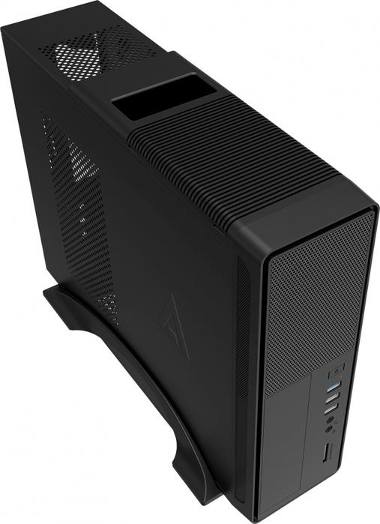
Procesador Amd Athlon 3000G Am4 Radeon Vega3 3.5Ghz | $1,529.00
Motherboard Msi A320M-A Pro Max Am4 Ddr4 Hdmi Dvi Micro Atx | $1,679.00
Ram Adata Premier Ddr4 8Gb | $889.00
Ssd Adata Su650 120Gb 2.5 | $509.00
Gabinete Acteck Brokk Gi-002 Negro Micro-Atx Slim 500W Usb 3. | $1,039.00
Grabador ASUS DVD Interno 24F1ST24X | $359.00
IVA INCLUIDO | $6,004.00
Los precios de la cotización estan sujetos a el cambio del Dólar

